Manual
O que é o fluxo de caixa?
O Fluxo de Caixa é uma ferramenta de gestão financeira utilizada para acompanhar as movimentações financeiras da empresa. Nele são registrados todas as entradas e saídas de recursos, proporcionando uma visão clara dos valores disponíveis em caixa, na conta bancária da empresa e em investimentos de curto prazo.

As entradas de recursos se referem aos valores que ingressam na empresa, geralmente originados das atividades comerciais, estando, portanto, diretamente relacionados com a principal fonte de renda da empresa. Por outro lado, as saídas consistem em todos os gastos que necessitam ser efetuados, tais como salários dos colaboradores, pagamento a fornecedores e despesas diversas. Essa discriminação detalhada das movimentações financeiras oferece uma visão abrangente do panorama financeiro da empresa, auxiliando na tomada de decisões fundamentadas.

Diferença entre fluxo de caixa e controle de caixa:
Embora os dois conceitos sejam muito semelhantes, não é a mesma coisa. Em primeiro lugar, a principal diferença está relacionada com a sua função estratégica: o fluxo de caixa é mais aprofundado e estratégico, enquanto o controle de caixa é mais operacional, focado principalmente no controle financeiro. Vamos entender melhor:

Fluxo de Caixa:
O fluxo de caixa é uma ferramenta que analisa as finanças da empresa ao longo do tempo, ajudando a entender o presente e fazer projeções futuras. Ele registra dados como contas a pagar, contas a receber e despesas para prever entradas e saídas de dinheiro.

Controle de Caixa:
Foca em registrar e acompanhar as transações diárias de dinheiro, identificando erros e fraudes. Ambos são cruciais para a gestão financeira, sendo o controle de caixa a base de suporte para o fluxo de caixa.

Como Utilizar a Planilha de fluxo de Caixa?
A planilha de fluxo de caixa deve ser declarada mensalmente com os saldo de sua empresa do último dia do mês, exemplo: para declarar o mês de janeiro, deve ser observado os saldos que a sua empresa possuí no dia 31/01, para fevereiro observar o dia 28/02 (caso seja ano bissexto, considerar 29/02), para março declarar os saldos do dia 31/07 e assim respectivamente.

O Fluxo de caixa é divido entre realizado e orçado, os valores deverão ser declarados apenas na coluna realizado, o valor orçado será calculado automaticamente com base na média dos seus valores declarados.

Atenção: Lembre-se que valor orçado trata-se apenas de uma projeção do seu fluxo de caixa com base nos valores já realizados, caso os seus valores forem declarados erroneamente, isso refletira em erros no seu valor orçado, a INFOMEI se exime de qualquer decisão ou erro que for tomada por parte do usuário desta planilha.

Existe também a coluna de saldo Inicial, ela é opcional caso queira inseri o saldo final do período anterior para ser comparado ao ano corrente.

A planilha de fluxo de caixa esta dividida entre atividades de Entradas e atividades de Saídas, nas atividades de entradas deverão ser inclusos todos os valor de entradas de recursos em sua empresa, como por exemplo o saldo bancário, contas a receber entre outros.

Nas atividades de saídas devem ser registradas tudo o que se caracteriza como uma obrigação, uma saída de recursos da empresa, por exemplo: o DAS MEI (Documento de arrecadação do Simples Nacional para o Microempreendedor).

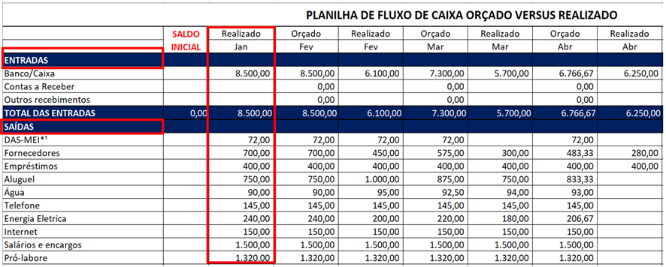

Após o preenchimento de todos os dados, no final da planilha de fluxo de caixa, existe algumas informações importante para a analise da sua empresa como o total de entradas versus as saídas e o saldo acumulado durante o período corrente.

